3.Peixe-gato-DIC-Exer
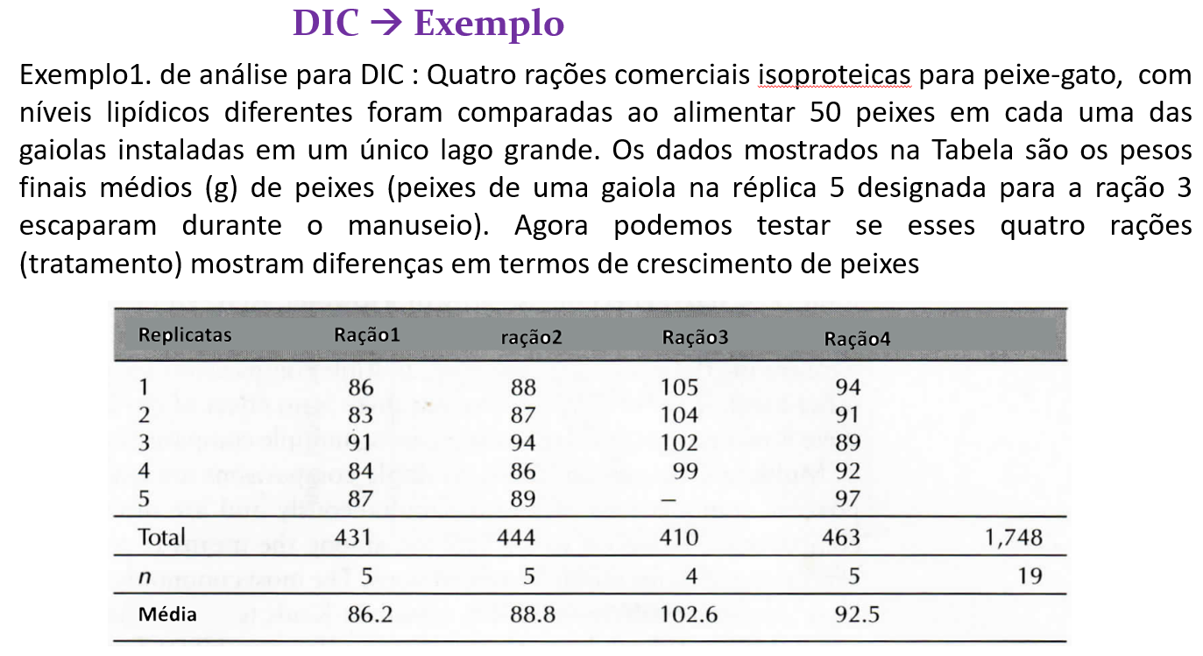
Feed | Peso
R1 | 86
R1 | 83
R1 | 91
R1 | 84
R1 | 87
R2 | 88
R2 | 87
R2 | 94
R2 | 86
R2 | 89
R3 | 105
R3 | 104
R3 | 102
R3 | 99
R4 | 94
R4 | 91
R4 | 89
R4 | 92
R4 | 97

